Планировка типового этажа
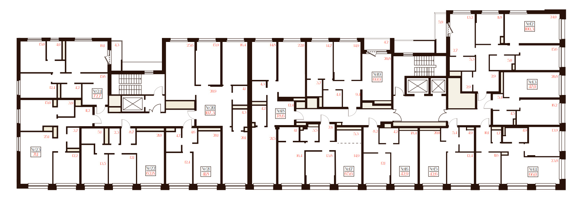
№12 - 3A
План 3 этажа

№24 - 2E
№20 - 3B
№18 - 2F
№19 - 2H

№13 - 1B

№23 - 2D
№22 - 2C
№21 - 1A
№17 - 2B
№16 - 1A
№15 - 1A
№14 - 2A

№55 - 3A
План 7 этажа
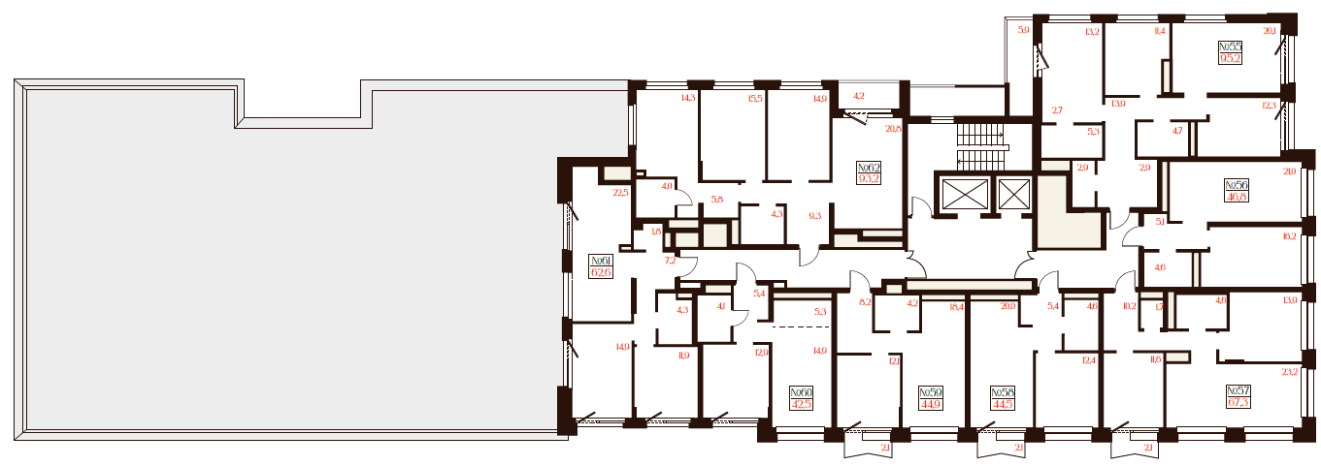

№62 - 3D

№56 - 1B

№61 - 2K
№60 - 1A
№59 - 1A
№58 - 1A
№57 - 2A

